Description
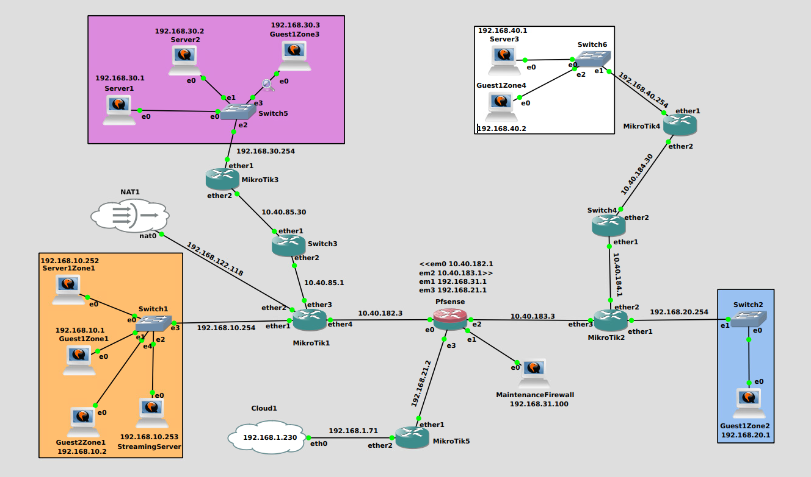
Lab1_UNSW15_Baseline01

